工作模式、状态
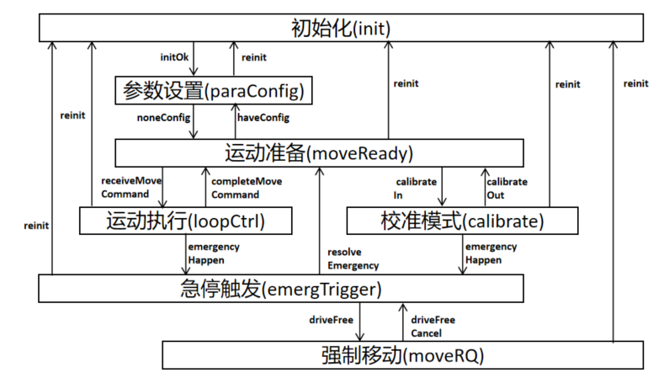
WORK STATE |  |  |  |  | WORK MODE
initState |  |  |  |  | Bit number | Constant | Description | remark
Bit number | Constant | Description | remark | 1 | 0 | wmInit
0 | complete |  |  | 2 | 1 | wmParaConfig
1 | executing |  |  | 4 | 2 | wmMoveReady
2 | failure |  |  | 8 | 3 | wmCalibrate
3 | reinit |  |  | 16 | 4 | wmLoopCtrl
 |  |  |  | 32 | 5 | wmEmergency
paraConfigState |  |  |  | 64 | 6 | wmMoveRQ
Bit number | Constant | Description
0 | complete |  |  |  | logicalInputSignals
1 | executing |  |  |  | Bit number | Constant | Description | remark
2 | failure |  |  |  | 0 | upperHLimit | 硬上限位触发 |  | Hardware Logical
3 | receive |  |  |  | 1 | lowerHLimit | 硬下限位触发
 |  |  |  |  | 2 | driveFree | 自由移动按钮按下
moveReadyState |  |  |  |  | 3 | sHalt | 急停按钮按下
Bit number | Constant | Description |  |  | 4 | refSwitch | 参考开关触发
0 | ok | 驱动使能，闭环使能，才ok |  |  | 5 | limitPos | 位置限制保护使能 |  | PC allocation Logical
 |  |  |  |  | 6 | limitSpeed | 速度限制保护使能
loopCtrlState |  |  |  |  | 7 | limitLoad | 载荷限制保护使能
Bit number | Constant | Description |  |  | 8 | sHaltUpper | 上限位急停
0 | complete |  | complete |  | 9 | sHaltLower | 下限位急停
1 | down |  | executing |  | 10 | CPUEOff | 系统内部急停
2 | up |  |  |  | 11 | eStop | 上/下限位开关触发
3 | move
4 | cycleActive
5 | highPressure
6 | initE |  | failure
7 | EActive
8 | halt
9 | deviation
10 | receive

calibrateState
Bit number | Constant | Description
0 | complete |  | complete
1 | move |  | executing
2 | readPara
3 | writePara
4 | initE |  | failure
5 | EActive
6 | halt
7 | receive

emergencyState
Bit number | Constant | Description
0 | complete
1 | executing

moveRQState
Bit number | Constant | Description
0 | enable

